关系图
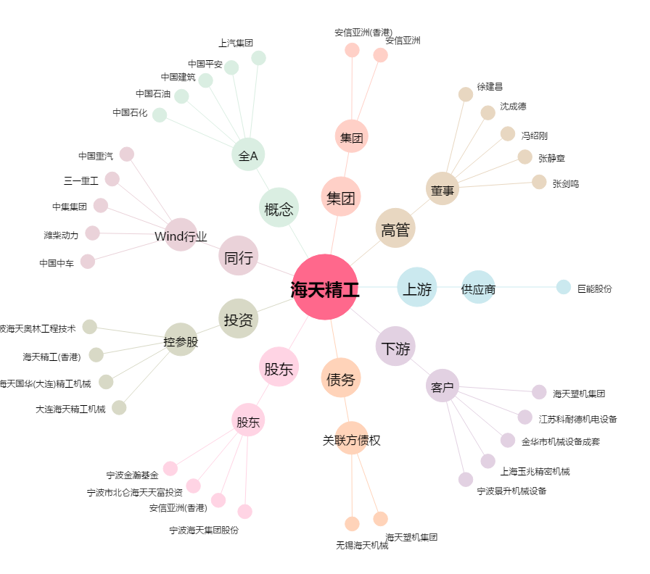
海天精工[601882.SH] - 关系概览图

